Chi tiết địa chất
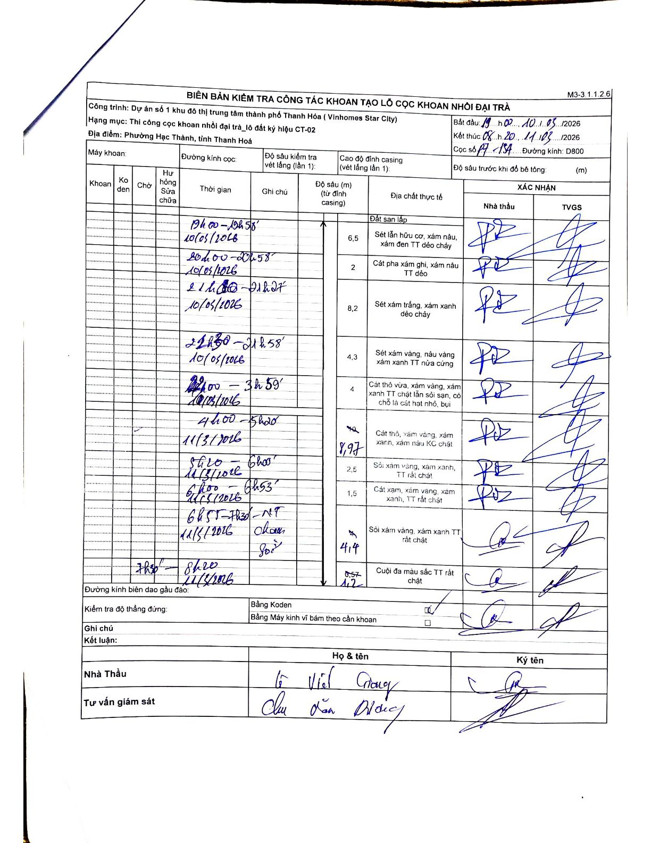
Dự án | Dự án số 1 khu đô thị trung tâm thành phố Thanh Hóa (Vinhomes Star City)
Hạng mục | Thi công cọc khoan nhồi đại trà_lô đất ký hiệu CT-02
Tên bộ phận | Phường Hạc Thành, tỉnh Thanh Hoá
Số hiệu cọc | P17-154
Biên bản số | M3-3.1.1.2.6
Đường kính | D800
Bắt đầu thi công | 19:00 10/05/2026
Kết thúc thi công | 08:20 11/05/2026

Địa chất TT | Đường kính | Mô tả lớp thiết kế | Từ (h) | Đến (h) | Cao độ từ | Cao độ đến | T.Gian (h) | Dài (m) | V (m/h) | Ghi chú
1 | D800 | Sét lẫn hữu cơ, xám nâu, xám đen TT dẻo chảy | 19:09 10/05/2026 | 19:58 10/05/2026 | 0 | -6.5 | 0.82 | 6.5 | 7.96
2 | D800 | Cát pha xám ghi, xám nâu TT dẻo | 20:00 10/05/2026 | 20:58 10/05/2026 | -6.5 | -8.5 | 0.97 | 2 | 2.07
3 | D800 | Sét xám trắng, xám xanh dẻo chảy | 21:00 10/05/2026 | 22:27 10/05/2026 | -8.5 | -16.7 | 1.45 | 8.2 | 5.66
4 | D800 | Sét xám vàng, nâu vàng xám xanh TT nửa cứng | 22:30 10/05/2026 | 22:58 10/05/2026 | -16.7 | -21 | 0.47 | 4.3 | 9.21
5 | D800 | Cát thô vừa, xám vàng, xám xanh TT chặt lẫn sỏi sạn, có chỗ là cát hạt nhỏ, bụi | 23:00 10/05/2026 | 03:59 11/05/2026 | -21 | -25 | 4.98 | 4 | 0.8
6 | D800 | Cát thô, xám vàng, xám xanh, xám nâu KC chặt | 04:00 11/05/2026 | 05:20 11/05/2026 | -25 | -33.97 | 1.33 | 8.97 | 6.73
7 | D800 | Sỏi xám vàng, xám xanh, TT rất chặt | 05:20 11/05/2026 | 06:00 11/05/2026 | -33.97 | -36.47 | 0.67 | 2.5 | 3.75
8 | D800 | Cát xám, xám vàng, xám xanh, TT rất chặt | 06:00 11/05/2026 | 06:53 11/05/2026 | -36.47 | -37.97 | 0.88 | 1.5 | 1.7
9 | D800 | Sỏi xám vàng, xám xanh TT rất chặt | 06:55 11/05/2026 | 07:30 11/05/2026 | -37.97 | -42.37 | 0.58 | 4.4 | 7.54 | NT khoan sỏi
10 | D800 | Cuội đa màu sắc TT rất chặt | 07:50 11/05/2026 | 08:20 11/05/2026 | -42.37 | -43.57 | 0.5 | 1.2 | 2.4

ẢNH BIÊN BẢN GỐC

